关系图
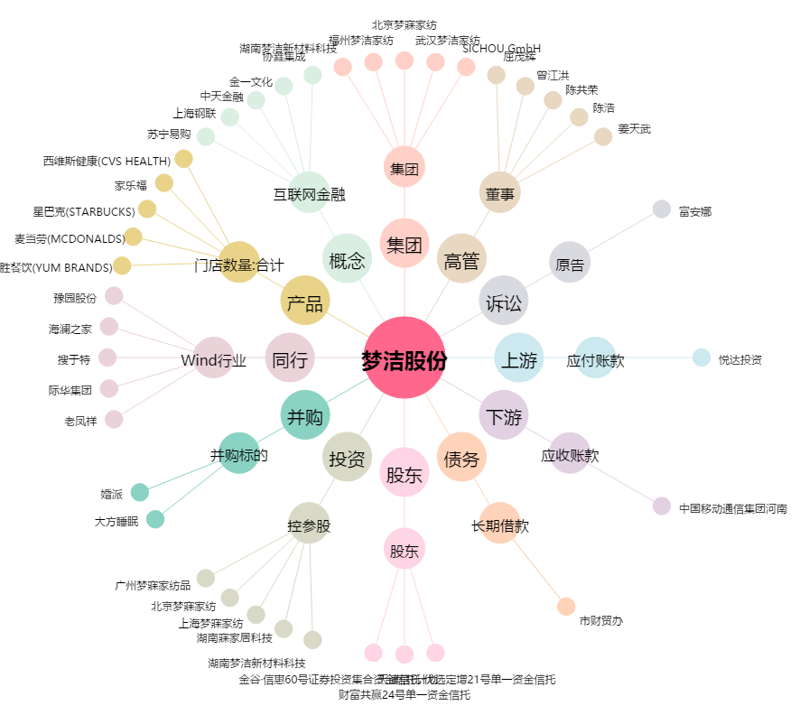
梦洁股份[002397.SZ] - 关系概览图

